Specsheet
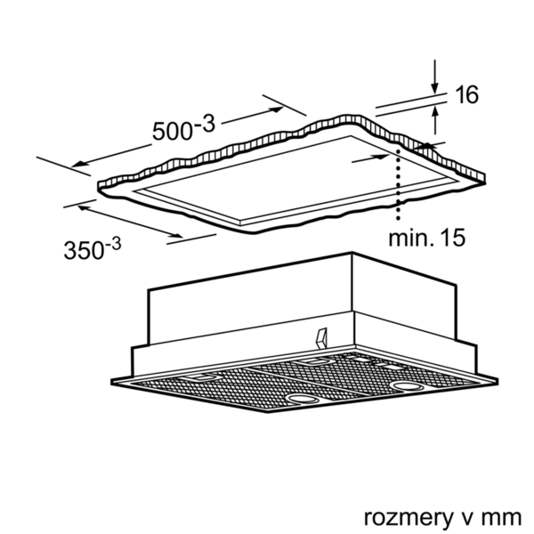
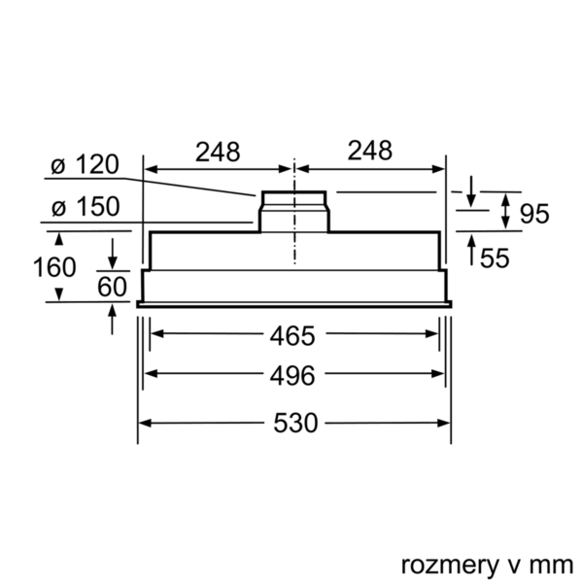
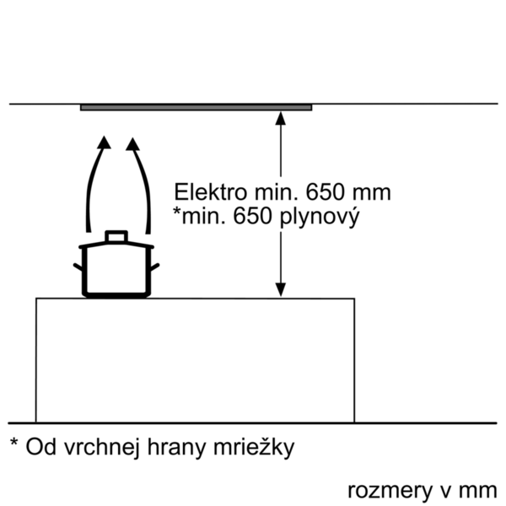
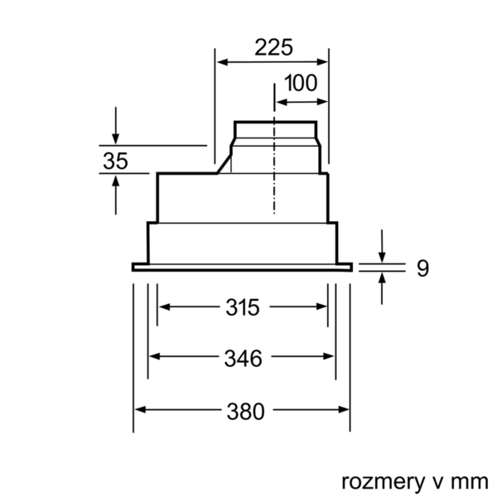
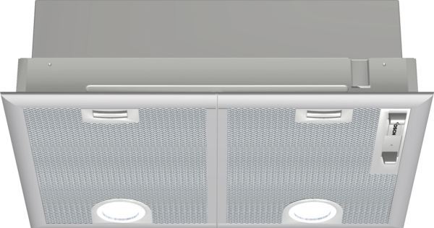
 | DHL555BL | Vlastnosti:
 | Vestavný odsavač par, 50 cm | Označení produktové řady: Barva / materiál komínu odsavače: Typ konstrukce: Traditional Aprobační certifikáty: CE, Eurasian, VDE Délka přívodního kabelu (cm): 130 Rozmery niky (mm): 255mm x 500mm x 350mm Výška komínu (mm): Výška spotřebiče bez komínu (mm): Hmotnost netto (kg): 7,439 Řízení: Mechanicky Regulace výkonových stupňů: Max. výkon ventilátoru - provoz odvětrávání (m3/hod.): 360 Výkon ventilátoru při intenzivním stupni - provoz s cirkulací vzduchu (m3/hod.): 390 Max. výkon ventilátoru - provoz s cirkulací vzduchu (m3/hod.): 260 Výkon ventilátoru při intenzivním stupni - provoz odvětrávání (m³/hod.): 590 Počet žárovek (ks): 2 Hlučnost dB: 56 Průměr odvětrávacího hrdla (mm): 120 / 150 Materiál tukového filtru: Washable aluminium Pachový filtr: Ne Způsob vedení vzduchu: Oba provozy Delay Shut off modes: Required accessories: Zvláštní příslušenství: DHZ7305, DHZ7402 Druh žárovek: Celkový příkon žárovek (W): Druh tukového filtru: Pouzdrový Připomenutí vyčištění filtru:

 | Design • barva: stříbrná metalíza Výkon a spotřeba • třída spotřeby energie: C* (na stupnici třídy energetické účinnosti od A++ do E) • průměrná spotřeba energie: 78.1 kWh/rok* • třída účinnosti odsávání: D* • třída účinnosti osvětlení: A* • třída účinnosti tukového filtru: C* • hlučnost odsávání při normálním stupni min./max.: 38/56 dB* • výkon odvětrání podle EN 61591: max. normální stupeň 360 m³/h, intenzivní stupeň 590 m³/h • hodnoty hlučnosti podle EN 60704-3 a EN 60704-2-13 při odvětrávání: max. normální stupeň: 56 dB(A) re 1 pW (44 dB(A) re 20 µPa akustický tlak) intenzivní stupeň: 68 dB(A) re 1 pW (56 dB(A) re 20 µPa akustický tlak) • max. stupeň odvětrávání: 590 m3/h Komfort • provoz s odvětráním nebo s cirkulací vzduchu • pro provoz s cirkulací vzduchu je potřeba sada pro cirkulaci nebo CleanAir sada pro cirkulaci (zvláštní příslušenství) • pro připravené skříňky, designové komíny apod. i nad varný ostrůvek • kovový tukový filtr s aluminiovým rámem, omyvatelný v myčce • posuvný přepínač • 3 stupně výkonu + 1 intenzivní stupeň • osvětlení: 2 x 3W LED • intenzita světla: 438 lux • barevná teplota: 3500 K Rozměry • rozměry spotřebiče (V x Š x H): 255 x 530 x 380 mm • rozměry pro vestavbu (V x Š x H): 255 x 500 x 350 mm • Ø odtahové trubky: 150 mm , 120 mm • příkon: 206 W Technické informace

 |  | Vlastnosti spotřeby a připojení:
 |  | Příkon (W): 206 Jištění (A): 10 Napětí (V): 220-240 Frekvence (Hz): 50 Typ zástrčky: Zalitá zástrčka s uzemněním Způsob montáže: Vestavba Universal Product Code: Materiál spotrebice: lakovaný Aprobační certifikáty: CE, Eurasian, VDE Length of electrical supply cord (in): Typ zástrčky: Zalitá zástrčka s uzemněním Dimensions of the product, with chimney (if exists) (in): / x x Dimensions of the packed product (in): 11.41 x 23.22 x 17.32 Height of the chimney (in): Vertical rise height: Required distance above cooktop/ranges: Net weight (lbs): 16 Gross weight (lbs): 19 Umístění ventilátoru: Integrated motor in hood body Maximum output recirculating air (CFM): Diameter of air duct (in) top: Diameter of air duct (in) back: Discharge direction: Klapka pro zabránění zpětného sání: Ano Délka přívodního kabelu (cm): 130 Rozměry spotřebiče (mm): 255 x 530 x 380 Rozměry zabaleného spotřebice (mm): 290 x 590 x 440 Height of the chimney (in): Hmotnost netto (kg): 7,439 Hmotnost brutto (kg): 8,0

EAN:4242005122455
02-10-2018


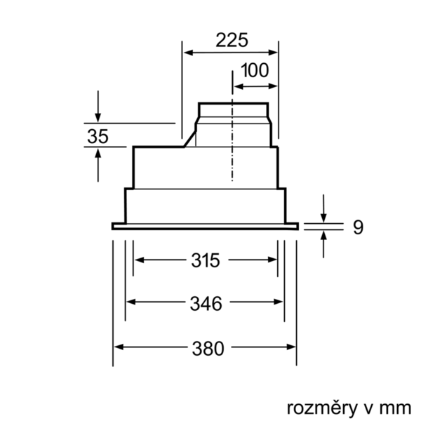
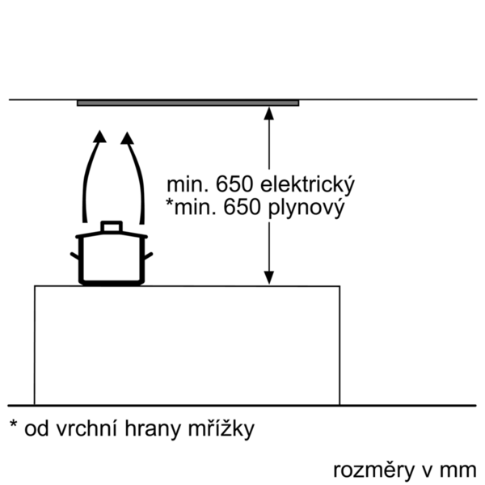

 | DHL555BL | Vlastnosti:
 | odvetrávacia jednotka, 50 cm | označenie produktového radu: farba komína odsávača: typ konštrukcie: Traditional aprobačné certifikáty: CE, Eurasian, VDE Dĺžka prívodného kábla (cm): 130 rozmery niky (mm): 255mm x 500mm x 350mm výška komína (mm): výška spotrebiča bez komína (mm): Hmotnosť netto (kg): 7,439 ovládanie: mechanicky regulácia výkonových stupňov: max. výkon ventilátora - prevádzka odvetrávania (m3/hod.): 360 výkon ventilátora pri intenzívnom stupni - prevádzka s cirkuláciou vzduchu (m3/hod.): 390 max. výkon ventilátora - prevádzka s cirkuláciou vzduchu (m3/hod.): 260 výkon ventilátora pri intenzívnom stupni - prevádzka odvetrávania (m³/hod.): 590 počet žiaroviek (ks): 2 Hlučnosť v dB: 56 priemer odvetrávacieho hrdla (mm): 120 / 150 materiál tukového filtra: Washable aluminium pachový filter: Nie spôsob vedenia vzduchu: obe prevádzky automatický dobeh ventilátora: potrebné príslušenstvo: zvláštne príslušenstvo: DHZ7305, DHZ7402 druh žiaroviek: celkový príkon žiaroviek (W): druh tukového filtra: puzdrový ukazovateľ nasýtenia filtra:

 | Design • farba: strieborná metalíza Prevádzka a výkon • trieda spotreby energie: C* (na stupnici triedy energetickej účninnosti od A++ do E) • priemerná spotreba energie: 78.1 kWh/rok* • trieda účinnosti odsávania: D* • trieda účinnosti osvetlenia: A* • trieda účinnosti tukového filtra: C* • hlučnosť odsávania pri normálnom stupni min./max.: 38/56 dB* • výkon odvetrávania podľa EN 61591: max. normálny stupeň 360 m³/h, intenzívny stupeň 590 m³/h • hodnoty hlučnosti podľa EN 60704-3 a EN 60704-2-13 pri odvetrávaní: max. normálny stupeň: 56 dB(A) re 1 pW (44 dB(A) re 20 µPa akustický tlak) intenzívny stupeň: 68 dB(A) re 1 pW (56 dB(A) re 20 µPa akustický tlak) • max. stupeň odvetrávania: 590 m3/h Komfort • prevádzka s odvetrávaním alebo s cirkuláciou vzduchu • pre recirkuláciu je potrebný recirkulačný kit alebo CleanAir recirkulačný kit (príslušenstvo) • pre pripravené skrinky, designové komíny a pod. i nad varný ostrovček • kovový tukový filter s alumíniovým rámom, umývateľný v umývačke • posuvný prepínač pre nastavenie výkonu a osvetlenia • 3 výkonové stupne a 1 intenzívny stupeň • osvetlenie 2 x 3W LED • intenzita svetla: 438 lux • teplota farieb svetla: 3500 K Rozmery: • rozmery spotrebiča (V x Š x H): 255 x 530 x 380 mm • rozmery pre zabudovanie (VxŠxH): 255 x 500 x 350 mm • Ø odťahovej rúrky 150 mm , 120 mm • príkon: 206 W Technické informácie

 |  | Vlastnosti spotřeby a připojení:
 |  | príkon (W): 206 istenie (A): 10 napätie (V): 220-240 frekvencia (Hz): 50 typ zástrčky: Gardy zástrčka s uzemnením Spôsob montáže: zabudovanie univerzálny kód produktu: materiál spotrebiča: lakovaný aprobačné certifikáty: CE, Eurasian, VDE Dĺžka prívodného kábla (in): typ zástrčky: Gardy zástrčka s uzemnením rozmery produktu s komínom (ak je k dispozícii) (in): / x x rozmery zabaleného spotrebiča (in): 11.41 x 23.22 x 17.32 výška komína (in): výška prevýšenia: povinná vzdialenosť nad varným panelom: hmotnosť netto (lbs): 16 hmotnosť brutto (lbs): 19 umiestnenie ventilátora: Integrated motor in hood body maximálny výkon recirkulácie vzduchu: priemer vzduchového potrubia (in) top: priemer vzduchového potrubia (in) back: Discharge direction: klapka na zabránenie spätného nasávania: Áno Dĺžka prívodného kábla (cm): 130 rozmery spotrebiča (mm): 255 x 530 x 380 rozmery zabaleného spotrebiča (mm): 290 x 590 x 440 výška komína (in): Hmotnosť netto (kg): 7,439 hmotnosť brutto (kg): 8,0

EAN:4242005122455
02-10-2018

